Plan de comidas
ÍNDICE DE RECETAS
Seleccione una receta para cada día de la semana. Los días de la semana se ajustan automáticamente en función del primer día de la semana especificado en la celda C2.
 | Plan de comidas | Índice de recetas
Inicio de semana | 2024-06-08
Día de la semana | Receta | Seleccione una receta para cada día de la semana. Los días de la semana se ajustan automáticamente en función del primer día de la semana especificado en la celda C2.
sábado | Pizza de espinacas y queso feta
domingo | Mi nueva receta
lunes
martes
miércoles
jueves
viernes

Índice de recetas
Realice un seguimiento de sus recetas en esta hoja de cálculo. Agregue las nuevas recetas escribiendo el nombre de la pestaña de la tarjeta de la receta al final del Índice de recetas. Use el Plan de comidas para organizar las comidas de la semana. Una lista de la compra se genera automáticamente en función de la selección de recetas.
PLAN DE COMIDAS
CATEGORÍAS DE RECETAS
 |  |  | Realice un seguimiento de sus recetas en esta hoja de cálculo. Agregue las nuevas recetas escribiendo el nombre de la pestaña de la tarjeta de la receta al final del Índice de recetas. Use el Plan de comidas para organizar las comidas de la semana. Una lista de la compra se genera automáticamente en función de la selección de recetas.
Índice de recetas | Plan de comidas | Categorías de recetas
Nombre de la receta | Vínculo a la receta | Categoría | Etiquetas | Calorías | Comentarios
Receta vacía | Seleccione para ver | Tipo de plato | Etiqueta 1, etiqueta 2, etc. |  | No elimine esta hoja de cálculo de recetas.
Pizza de espinacas y queso feta | Seleccione para ver | Segundo plato | pizza, espinacas, feta, queso | 287 | Esta receta le gustó mucho a la familia. ¡Tengo que repetirla!
Mi nueva receta | Seleccione para ver | Aperitivos | salmón, galletas saladas, queso de untar | 60 | Una receta en curso

Lista de la compra
ÍNDICE DE RECETAS
La lista de la compra se genera a partir de las recetas seleccionadas en la hoja de cálculo Plan de comidas. Se agrega la cantidad de ingredientes que están repetidos a la columna de cantidad en la tabla.
La lista está ordenada para su comodidad, pero los botones de filtro en el encabezado de la tabla pueden ayudarle a encontrar entradas específicas. Marque los elementos que necesita comprar en la columna ¿Necesito comprar?
La lista de la compra se genera a partir de las recetas seleccionadas en la hoja de cálculo Plan de comidas. Se agrega la cantidad de ingredientes que están repetidos a la columna de cantidad en la tabla.
La lista está ordenada para su comodidad, pero los botones de filtro en el encabezado de la tabla pueden ayudarle a encontrar entradas específicas. Marque los elementos que necesita comprar en la columna ¿Necesito comprar?
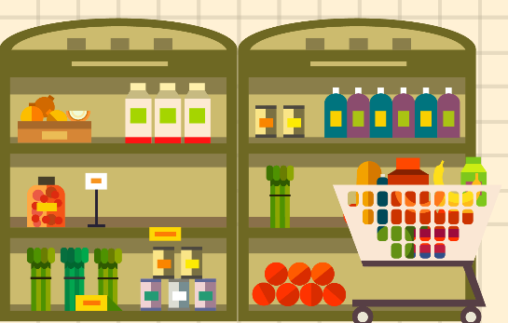 | Lista de la compra | Índice de recetas |  | La lista de la compra se genera a partir de las recetas seleccionadas en la hoja de cálculo Plan de comidas. Se agrega la cantidad de ingredientes que están repetidos a la columna de cantidad en la tabla. La lista está ordenada para su comodidad, pero los botones de filtro en el encabezado de la tabla pueden ayudarle a encontrar entradas específicas. Marque los elementos que necesita comprar en la columna ¿Necesito comprar?
Artículo | Cantidad | ¿Necesito comprar? | La lista de la compra se genera a partir de las recetas seleccionadas en la hoja de cálculo Plan de comidas. Se agrega la cantidad de ingredientes que están repetidos a la columna de cantidad en la tabla. La lista está ordenada para su comodidad, pero los botones de filtro en el encabezado de la tabla pueden ayudarle a encontrar entradas específicas. Marque los elementos que necesita comprar en la columna ¿Necesito comprar? | La lista de la compra se genera a partir de las recetas seleccionadas en la hoja de cálculo Plan de comidas. Se agrega la cantidad de ingredientes que están repetidos a la columna de cantidad en la tabla. La lista está ordenada para su comodidad, pero los botones de filtro en el encabezado de la tabla pueden ayudarle a encontrar entradas específicas. Marque los elementos que necesita comprar en la columna ¿Necesito comprar?
aceite de oliva o colza | 2 cucharadas | Sí
agua templada | 3/4 taza
ajo picado | 1 clavo
albahaca seca | 1/2 cucharadita
cebolla roja | 1 pequeño
champiñones frescos troceados | 1 taza
Eneldo fresco | 5 ramita (s)
espinacas frescas picadas | 2 tazas
Galletas saladas | 1 caja
harina de pan | 2 tazas
levadura seca activa | 2 cucharaditas
Queso de untar | 1 paquete
queso feta en migado | 1/4 taza
queso mozzarella rallado | 1 taza
sal | 1/2 cucharadita
sal de ajo | 1/8 cucharadita
Salmón ahumado | 1 paquete
Salsa de miel, mostaza y eneldo | 1 cucharada

Categorías de recetas
ÍNDICE DE RECETAS
Categorías de recetas | Índice de recetas
Tipo de categoría | Tipo de medida
Aperitivos | caja
Bebidas | puñado
Pan | clavo
Guisos | taza
Postres | tazas
Cocina para niños | grande
Segundo plato | mediano
Ensalada | onza
Sándwich | paquete
Acompañamiento | pellizco
 | pequeño
 | ramita (s)
 | cucharada
 | cucharadas
 | cucharadita
 | cucharaditas

Compartir lista
ÍNDICE DE RECETAS
Comparta esta lista con otras personas para que puedan confirmar asistencia. Seleccione Compartir en la esquina superior derecha o presione ALT y, después, CS. Guarde el archivo en OneDrive y envíe el vínculo a sus amigos.
Compartir lista |  | Índice de recetas | Comparta esta lista con otras personas para que puedan contribuir. Seleccione Compartir en la esquina superior derecha o presione ALT y, después, CS. Guarde el archivo en OneDrive y envíe el vínculo a sus amigos.
Nombre | Correo electrónico | ¿Compartido? | Comparta esta lista con otras personas para que puedan contribuir. Seleccione Compartir en la esquina superior derecha o presione ALT y, después, CS. Guarde el archivo en OneDrive y envíe el vínculo a sus amigos.
Persona 1 | nombre@correo.com | Sí
Persona 2 | nombre@correo.com | No
Persona 3 | nombre@correo.com

Receta vacía
ÍNDICE DE RECETAS
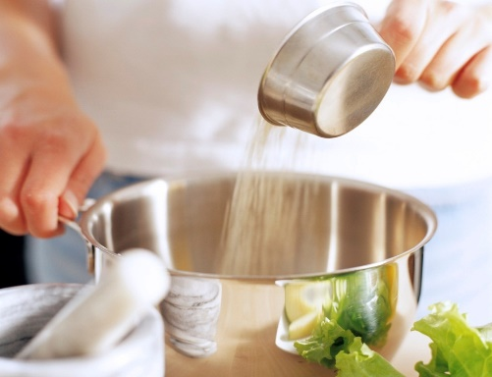 | Receta vacía |  |  | Tipo de plato | Índice de recetas
 | Cantidad | Medida | Ingrediente | Preparación | Tiempo de preparación
 |  |  |  | Copie esta hoja de cálculo para introducir una receta nueva. Cambie el nombre de la pestaña, el mismo nombre de la hoja de cálculo Índice de recetas. Escriba la preparación de la receta en esta celda. Escriba los ingredientes, las medidas y las cantidades en las celdas de la izquierda. Presione ALT+ENTRAR para agregar nuevos párrafos en esta celda. Escriba el tiempo de preparación, los tiempos de cocción y el producto (raciones) en las celdas de la derecha. Cambie la foto existente en la columna B por una foto de su receta y, después, escriba las calorías, las etiquetas de la receta y los comentarios en las celdas de abajo. Las etiquetas de la receta le ayudan a buscar una receta con una característica concreta en la hoja de cálculo Índice de recetas. Seleccione una receta en la hoja de cálculo Lista de la compra para ver los ingredientes que puede que necesite comprar. | Escriba el tiempo de preparación en esta celda.

Calorías
Escriba las calorías de la receta en esta celda. |  |  |  |  | Tiempo de cocción
 |  |  |  |  | Escriba el tiempo de cocción en esta celda.
Etiquetas de receta
Etiqueta 1, etiqueta 2, etc.
 |  |  |  |  | Producto (raciones)
Comentarios |  |  |  |  | Escriba el producto (raciones) en esta celda.
No elimine esta hoja de cálculo de recetas.

Pizza de espinacas y queso feta
ÍNDICE DE RECETAS
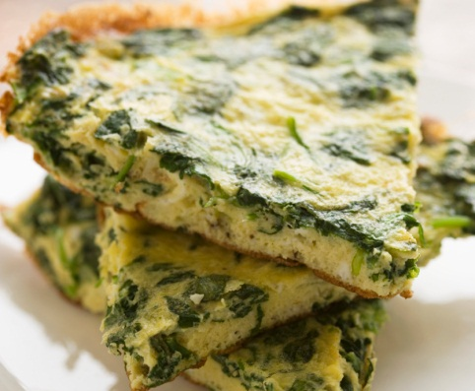 | Pizza de espinacas y queso feta |  |  | Segundo plato | Índice de recetas
 | Cantidad | Medida | Ingrediente | Preparación | Tiempo de preparación
 | 2 | cucharadas | aceite de oliva o colza | Coloque los cinco primeros ingredientes en la panificadora en el orden sugerido por el fabricante. Seleccione la configuración de la masa. Compruebe la masa tras 5 minutos de mezclado: agregar 1 o 2 cucharadas de agua o harina si es necesario. Cuando se complete el ciclo, pase la masa a una superficie ligeramente enharinada. Amase durante 1 minuto. Cúbrala y deje reposar durante 15 minutos. Extiéndala sobre una sartén de pizza de 30 cm. Cúbrala y deje que crezca en un lugar templado hasta que se hinche, unos 20 minutos. Espolvoree ajo y sal de ajo. Agregue las espinacas, la cebolla, los champiñones, el queso y la albahaca. Hornéela a 205 grados de 35 a 40 minutos o hasta que la corteza esté dorada y el queso esté fundido. Deje enfriar durante 5 minutos antes de la cortarla. | 45 minutos
 | 1/2 | cucharadita | sal
Calorías | 2 | tazas | harina de pan
287 | 2 | cucharaditas | levadura seca activa |  | Tiempo de cocción
 | 3/4 | taza | agua templada |  | 15 minutos
Etiquetas de receta | 1 | clavo | ajo picado
pizza, espinacas, feta, queso | 1/8 | cucharadita | sal de ajo
 | 2 | tazas | espinacas frescas picadas |  | Producto (raciones)
Comentarios | 1 | pequeño | cebolla roja |  | 6 raciones
Esta receta le gustó mucho a la familia. ¡Tengo que repetirla! | 1 | taza | champiñones frescos troceados
 | 1 | taza | queso mozzarella rallado
 | 1/4 | taza | queso feta en migado
 | 1/2 | cucharadita | albahaca seca

Mi nueva receta
ÍNDICE DE RECETAS
 | Mi nueva receta |  |  | Aperitivos | Índice de recetas
 | Cantidad | Medida | Ingrediente | Preparación | Tiempo de preparación
 | 1 | caja | Galletas saladas | Con un cuchillo, extienda la cantidad deseada de queso de untar en uno de los lados de una galleta salada. Coloque una pequeña loncha de salmón ahumado sobre el queso de untar. Agregue bastantes gotas de salsa de miel, mostaza y eneldo sobre el salmón. Agregue una pequeña cantidad de eneldo. | 5 minutos
 | 1 | paquete | Queso de untar
Calorías | 1 | paquete | Salmón ahumado
60 | 1 | cucharada | Salsa de miel, mostaza y eneldo |  | Tiempo de cocción
 | 5 | ramita (s) | Eneldo fresco |  | 0 minutos
Etiquetas de receta
salmón, galletas saladas, queso de untar
 |  |  |  |  | Producto (raciones)
Comentarios |  |  |  |  | 12 raciones
Una receta en curso

